AandDiagn-OpenEHR
AandoeningOfGesteldheid en Diagnose in relatie tot OpenEHR

 | Algemeen
 | - OpenEHR vat Probleem en Diagnose samen in één archetype. De dekking van dit archetype is breed
 | en komt in grote mate overeen met de scope van de voormalige zib Probleem.
 | - OpenEHR heeft helaas geen concept dat oveeenkomt met AandoeningOfGesteldheid.
 | - Het archetype Problem/Diagnosis bevat elementen die deels betrekking hebben op de Aandoening*
 | en deels op Diagnose.
 | - Hieronder wordt weergegeven welke elementen van de zibs AandoeningOfGesteldheid en Diagnose
 | overeenkomen met elementen in OpenEHR en welke elementen niet (goed) zijn af te beelden op
 | OpenEHR. Waar nodig wordt met een cijfertje verwezen naar een aanvullende toelichting.

 | *) Aandoening staat voor Aandoening/Gesteldheid

 | OpenEHR - Archetype Problem/Diagnosis |  |  | Aandoening | Diagnose

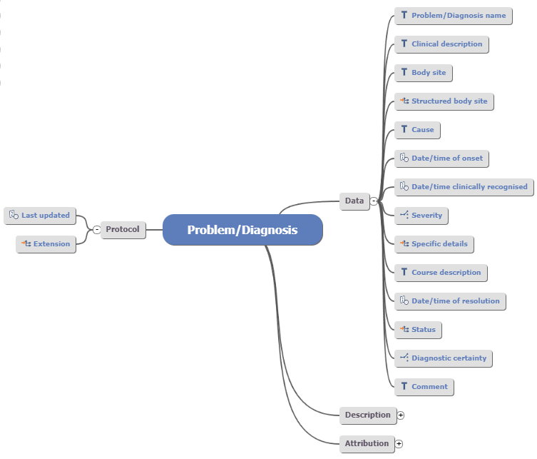
 |  |  |  |  | DiagnoseNaam

 |  |  |  |  | AnatomischeLocatie

 |  |  |  |  | Aanleiding

 |  |  |  | PeriodeAanwezig.BeginDatumTijd

 |  |  |  |  | DiagnoseDatum

 |  |  |  | Ernst

 |  |  |  |  | WijzeVanVaststellen, zie 2)

 |  |  |  | Zie 3)

 |  |  |  | Beloop (zie onder kopje Status...) | DiagnoseStatus (Zie onder kopje Status...)

 |  |  |  |  | Zie 4)

 |  |  |  |  | Toelichting

 | N.B. |  |  | Niet goed mapbaar m.b.t. Aandoening: | Niet (goed) mapbaar m.b.t. Diagnose:
 | - Naast diagnoses mag men een symptoom dat zelfstandig voor een periode voorkomt op een probleemlijst |  |  | - Toelichting | - NadereSpecificatieDiagnoseNaam | Variant
 | met dit archetype representeren. Denk aan items in de DHD-diagnoselijst die in feite een symptoom |  |  |  | - DiagnoseSteller | Reference model: Information provider
 | representeren. Maar zulke 'symptomen' dienen dan voor het benoemen van de aandoening en |  |  |  | - Verwijzing naar Aandoening
 | worden vastgelegd als diagnose.
 | - Een symptoom van een aandoening (met een diagnose) moet men representeren met andere |  |  |  | ! N.B. Voor differentiaaldiagnose heeft OpenEHR een
 | archtetypes in OpenEHR. Zie tabblad Symptoom. |  |  |  | apart archteype, zie hieronder bij kopje:
 |  |  |  |  | OpenEHR - Archetype Problem/Diagnosis
 | 2) WijzeVanVaststellen
 | - Er is een cluster Clinical evidence, waarin de onderbouwing van een diagnose
 | kan worden gerepresenteerd. Binnen dit cluster past Method het beste
 | bij WijzeVanVaststellen.
 | - Het cluster Clinical evidence kan genest worden binnen het archetype
 | Problem/Diagnosis via slot Specific details. Via dit slot is dus een verwijzing
 | mogelijk.

 | 3) Date/Time of resolution
 | - Waarde = StatusDatum, waarbij Beloop = Niet meer aanwezig
 | of = PeriodeAanwezig.EindDatumTijd

 | 4) Diagnostic certainty (niet bij Diagnose)
 | - Het element ZekerheidStatus (met waarden mogelijk, waarschijnlijk
 | en bevestigd) kwam beter overeen, maar kreeg kritiek in de open
 | consultatie m.b.t. interpretatie en het werd niet geschikt bevonden bij
 | een differentiaaldiagnose.
 | Hiervoor in de plaats kwam het element DiagnoseStatus voor de status
 | van het diagnostisch proces.

 | Status: slot voor Problem/Diagnosis qualifier
 | Het cluster Problem/Diagnosis qualifier kan worden op genomen in het
 | archetype Evaluation.Problem/Diagnosis via het slot: Status.
 | - Het cluster Problem/Diagnosis qualifier bevat veel elementen die men kan
 | gebruiken om meer details weer te geven over de status van een aandoening of
 | diagnose op en bepaald moment.
 | - OpenEHR waarschuwt er expliciet voor dat dit cluster elementen bevat met
 | overlappende concepten en dat het mogelijk is binnen één instantiatie tegenstrijdige
 | gegevens te representeren. De bedoeling is om per situatie de elementen te gebruiken
 | die van toepassing zijn. In principe zijn er dan geen tegenstrijdigheden.

 | - Hieronder het cluster met de elementen die voor de zibs
 | AandoeningOfGesteldheid, Diagnose en Symptoom relevant kunnen zijn:

 | OpenEHR - cluster Problem/Diagnosis qualifier |  |  | Aandoening | Diagnose
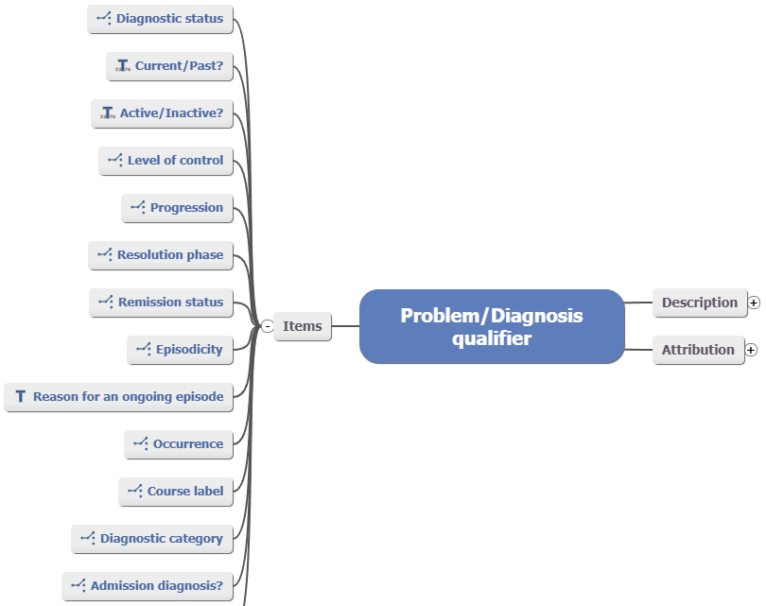
 |  |  |  |  | DiagnoseStatus, zie 5)

 |  |  |  | Beloop, zie 6)

 |  |  |  | Beloop, zie 6)

 |  |  |  | Beloop, zie 6)

 |  |  |  |  | IsComplicatie, zie 7)

 | 5) DiagnoseStatus
 | - De waarden in de DiagnoseSatusCodelijst komen deels overeen
 | met de waarden voor Diagnostisc certainty:
 | Preliminary - Voorlopige diagnose
 | Established - Bevestigde diagnose
 | - De waarde Refuted komt niet voor in de DiagnoseStatusCodelijst, omdat het
 | uitsluiten van een diagnose wordt gerepresenteerd met de zib Uitsluiting.
 | - De waarde Working gebruiken wij niet. Dit komt in feite nog steeds
 | neer op een niet bevestigde diagnose.

 | 6) Beloop (Aandoening)
 | - Waarden die betrekking hebben op het beloop van de aandoening
 | zijn in het cluster verdeeld over de elementen Progression,
 | Resolution phase en Remission status.
 | - De beste mapping is als volgt:
 | Element Progression:
 | - Improving | Verbeterd
 | - Stable | Onveranderd
 | - Worsening | Verslechterd

 | N.B. Er is een nuanceverschil, want 'improving' en 'worsening' betekenen resp.
 | verbeterend' en 'verslechterend'. Dit zegt iets over een periode, terwijl
 | verbeterd' en 'verslechterd' iets zegt over de situatie t.o.v. de voorgaande
 | evaluatie.

 | Element Resolution phase:
 | - Resolved | Niet meer aanwezig
 | - Relapsed | Opvlammend | Relapsed wordt toegelicht als 'terugval' en is dus een nuance anders dan 'verslechterd'.

 | De overige waarden van Resolution phase worden niet gebruikt in de zib
 | AandoeningOfGesteldheid.

 | Element Remission status:
 | - In remission | Asymptomatisch | Mapping geldt maar één kant op: als een aandoening in remissie is, is deze asymptomatisch,
 |  |  | maar je spreekt niet bij elke asymptomatische aandoening van remissie. Remissie is een
 |  |  | typisch oncologische term voor een maligniteit, waarbij de symptomen zijn verdwenen.
 | De overige waarden van Resolution phase worden niet gebruikt in de zib
 | AandoeningOfGesteldheid.

 | 7) IsComplicatie
 | - Het element Diagnostic category maakt het mogelijk om vast te leggen
 | dat het een complicatie betreft.
 | - De waarden hoofd- en nevendiagnose van het element Diagnostic category worden
 | niet in de zibs gebruikt. Dit zijn geen eigenschappen van het concept 'diagnose',
 | maar een aanduiding van de rol die een diagnose speelt in het zorgproces.

 | OpenEHR - Archetype Differential diagnoses

 | - OpenEHR heeft een apart archetype voor differentiaaldiagnose.
 | - In de zib Dagnose bestaat de differentiaaldiagnose uit het specificeren van > 1 DiagnoseNaam.
 | - Er is in OpenEHR geen expliciete relatie tussen Diagnosis/Problem en Differential Diagnoses.
 | Het is te overwegen om via het slot Extension vanuit Problem/Diagnosis een relatie te leggen
 | naar het archetype Differential Diagnoses.
 | Echter, in het archetype Problem/Diagnosis is de Diagnosis Name verplicht. Je zou dan in het archetype
 | Differential diagnoses de extra diagnose(s) die nog worden overwogen, kunnen representeren.
 | Dit is wellicht een 'technische oplossing'. Overleg is nodig of dit nog past binnen de bedoeling
 | van de betrokken archetypes en zo niet of er een andere, bevredigende, oplossing is.
 |  |  |  |  | Diagnose
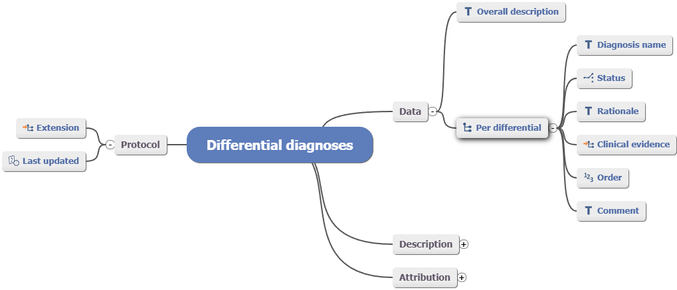

 |  |  |  |  | DiagnoseNaam

 |  |  |  |  | Zie 8)

 | 8) Status
 | - OpenEHR biedt hier de opties: Possible, Accepted en Excluded.
 | - De default waarde per diagnose is 'Possible'.
 | - Op het moment dat een diagnose in de DD als status de waarde Accepted
 | krijgt, gaat OpenEHR ervan uit dat deze diagnose wordt gerepresenteerd
 | volgens archetype Problem/Diagnosis (Evaluation).
 | - De zib Diagnose omvat ook differentiaaldiagnoses en zodra een diagnose
 | wordt bevestigd, komt er een nieuwe instantiatie van diagnose met alleen
 | de bevestigde diagnose.
 | - Als een diagnose in de DD als status de waarde Excluded krijgt, dan betekent
 | dit in OpenEHR dat de diagnose binnen de DD expliciet is uitgesloten.
 | - Zie voor het op zichzelf staand uitsluiten van een diagnose het tabblad
 | Uitsluiting.

 | - De zib Diagnose heeft een DiagnoseStatus die voor de diagnose als geheel
 | geldt. Als er > 1 DiagnoseNaam is gespecificeerd heeft DiagnoseStatus
 | de waarde 'differentiaal'. Dit betekent dat elke diagnose in dit cluster
 | als Status de waarde 'possible' krijgt.

OvIntReactie-OpenEHR
OvergevoeligheidIntolerantie en Reactie in relatie tot OpenEHR

 | Algemeen
 | - Het archetype Adverse reaction risk komt conceptueel overeen met OvergevoeligheidIntolerantie.
 | - OpenEHR heeft helaas geen concept dat overeenkomt met Aandoening*.
 | - Adverse Reaction risk bevat elementen die deels betrekking hebben op de Aandoening en deels
 | op OvergevoeligheidIntolerantie.
 | - Hieronder wordt weergegeven welke elementen van de zibs AandoeningOfGesteldheid en
 | OvergevoeligheidIntolerantie overeenkomen met elementen in OpenEHR en welke elementen
 | niet (goed) zijn af te beelden op OpenEHR. Waar nodig wordt met een cijfertje verwezen naar een
 | aanvullende toelichting.

 | - Het cluster Adverse reaction event representeert een reactie, maar dit cluster vergt wel een
 | verwijzing vanuit Adverse reaction risk via het slot Reaction event summary.
 | - We hebben hier dus het probleem dat OpenEHR niet is ingericht op het representeren van een
 | reactie zónder bijbehorende overgevoeligheid of intolerantie.
 | Theoretisch is dit correct, maar in de praktijk wordt relatief zelden bij een reactie de
 | onderliggende overgevoeligheid of intolerantie vastgelegd.

 | *) Aandoening staat voor Aandoening/Gesteldheid

 | Open EHR - Archetype Adverse reaction risk |  | AandoeningOfGesteldheid | OvergevoeligheidIntolerantie

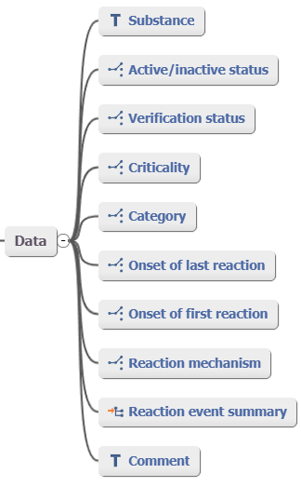
 |  |  |  | Stof, zie 1)

 |  |  | Zie 2)

 |  |  |  | Zie 3)

 |  |  |  | VerwachtRisicoBijBlootstelling

 |  |  |  | Categorie, zie 4)

 |  |  |  | Indirect afleidbaar, zie 5)

 |  |  |  | Indirect afleidbaar, zie 5)

 |  |  |  | Zie 6)

 |  |  |  | Toelichting

 | 1) Substance |  | Niet (goed) mapbaar m.b.t. Aandoening: | Niet (goed) mapbaar m.b.t. OvergevoeligheidIntolerantie:
 | - OpenEHR dekt helaas geen straling. |  | - PeriodeAanwezig* | - DiagnoseNaam*
 |  |  | - Beloop* | - NadereSpecificatieDiagnoseNaam
 | 2) Active/inactive status |  | - Toelichting | - DiagnoseDatum*
 | - We kunnen de waarde voor dit element afleiden uit de waarden van de elementen |  |  | - DiagnoseSteller
 | van AandoeningOfGesteldheid: PeriodeAanwezig en/of Beloop |  |  | - Wijze Van Vaststellen*
 | - Waarde = Active als: |  |  | - DiagnoseStatus*
 |  | Beloop <> 'Niet meer aanwezig' en/of PeriodeAanwezig.EindDatumTijd is leeg (Null)* |  | - Straling
 | - Waarde = Inactive als |  |  | - Verwijzing naar Aandoening
 |  | Beloop = 'Niet meer aanwezig' en/of PeriodeAanwezig.EindDatumTijd is gevuld.
 |  |  | * Als het is toegestaan en voldoende past bij de bedoeling
 | * Aandachtspunt: als PeriodeAanwezig.EindDatumTijd is leeg (Null) én Beloop = 'Anders' |  | van OpenEHR dan is het misschien mogelijk om via het slot
 | dan kunnen we niet 100% zeker afleiden of de Aandoening nog aanwezig is. |  | Extension aan de kant van Protocol te verwijzen naar
 | 'Anders' is weliswaar bedoeld voor het beloop van een AandoeningOfGesteldheid die |  | archetype ProblemDiagnosis. Op die manier kun je deze
 | aanwezig is, maar theoretisch kan iemand bij 'Anders' invullen: 'aangetoond niet aanwezig'. |  | extra gegevens dan toch representeren.
 | In dat geval zou ClinicalStatus onterecht de waarde 'Active' krijgen. |  | Kijk hiervoor bij AandoeningOfGesteldheid en Diagnose
 |  |  | in relatie tot OpenEHR.
 | 3) Verification status
 | Het element DiagnoseStatus past helaas niet goed op Verification status:
 | - Confirmed komt overeen met 'bevestigde diagnose'
 | - Unconfirmed overlapt wel, maar is niet hetzelfde als 'voorlopige diagnose'
 | - Refuted gebruiken we niet, want daarvoor hebben we de zib Uitsluiting.
 | OpenEHR ondersteunt wel uitsluiting via het archetype Exclusion specific,
 | zie hiervoor het tabblad Uitsluiting.

 | 4) Category
 | - Het OpenEHR element Category omvat de waarden food, Medication,
 | Other (gecodeerd andere stof) en tekst.
 | - De categorieën anders dan voedingsmiddelen en geneesmiddelen zouden
 | dus via codes af te beelden moeten zijn op het element Category.
 | Echter, omdat SNOMED de categorieën in de zib niet als substances kon
 | ondersteunen, zijn ze als findings gecodeerd. Dat past niet op Substance.
 | - Category dekt geen straling.

 | 5) Onset of first en last reaction
 | - Deze waarden zijn af te leiden uit de waarden van PeriodeAanwezig.StartDatumTijd
 | van de Aandoening van resp. de eerste en de meest recente reactie bij deze
 | overgevoeligheid of intolerantie.

 | 6) Reaction event summary
 | - Dit is het slot waarin men verwijzingen kan opnemen naar het cluster
 | Adverse Reaction event om de reacties te representeren die in het kader
 | van de overgevoeligheid of intolerantie zijn opgetreden.

 | Open EHR - Adverse reaction event |  | AandoeningOfGesteldheid | Reactie | RegistratieGegevens

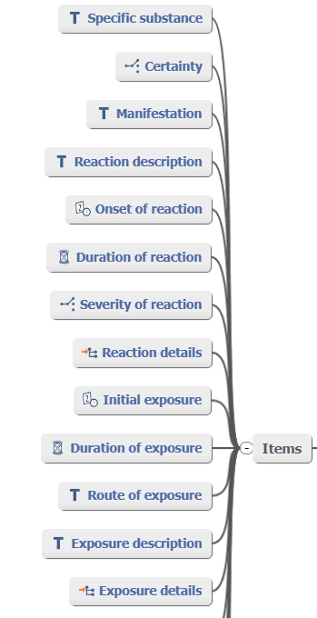
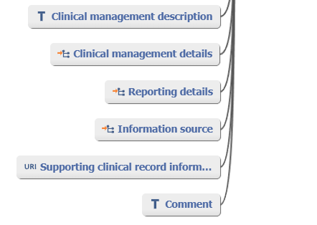
 |  |  |  | VeroorzakendeStof, zie 7)

 |  |  |  | Zie 8)

 |  |  | PeriodeAanwezig.StartDatumTijd

 |  |  | PeriodeAanwezig.TijdsDuur, zie 9)

 |  |  | Ernst

 |  |  | Zie 10)

 |  |  | Zie 11)

 |  |  | WijzeVanBlootstelling

 |  |  | Zie 12)

 |  |  |  |  | InformatieBron

 |  |  |  | Toelichting

 | 7) Specific substance |  |  | Niet (goed) mapbaar m.b.t. Reactie
 | - OpenEHR dekt helaas geen straling. |  |  | - DiagnoseNaam
 |  |  |  | - NadereSpecificatieDiagnoseNaam
 | 8) Certainty |  |  | - DiagnoseDatum
 | Het element DiagnoseStatus past helaas niet goed op Certainty: |  |  | - DiagnoseSteller
 | - Confirmed komt overeen met 'bevestigde diagnose' |  |  | - Wijze Van Vaststellen
 | - Unconfirmed overlapt wel, maar is niet hetzelfde als 'voorlopige diagnose' |  |  | - DiagnoseStatus
 | - Refuted gebruiken we niet, want daarvoor hebben we de zib Uitsluiting. |  |  | - Straling
 | OpenEHR ondersteunt wel uitsluiting via het archetype Exclusion specific, |  |  | - Latentietijd
 | zie hiervoor het tabblad Uitsluiting. |  |  | - Aanleiding
 |  |  |  | - Verwijzing naar Aandoening
 | 9) Duration of reaction
 | - Als niet de duur, maar wel het begin en eindmoment van de reactie bekend is, kan de duur
 | wellicht worden afgeleid.
 | - N.B. FHIR ondersteunt geen 'duur'.

 | 10) Reaction details
 | - Dit element is een slot om aanvullende details m.b.t. de reactie te representeren, zoals symptomen
 | en/of anatomische locatie. Daar heeft OpenEHR weer aparte clusters voor.
 | - In de zib Symptoom leggen we de relatie met de Reactie door naar dezelfde Aandoening te
 | verwijzen als waar Reactie naar verwijst.
 | Symptomen kunnen bijv. eerst aan een reactie en later aan een ander soort huidaandoening worden
 | toegeschreven. De aandoening waarvan de symptomen een uiting zijn, blijft dan hetzelfde, maar de
 | diagnose bij die aandoening is dan aangepast.

 | 11) Initial exposure
 | - Het initieel blootstellingsmoment is soms moeilijk te bepalen, met name als het gaat om inname met
 | intervallen. Denk aan 'zo nodig'. Het hangt dan van de lengte van het interval en evt. ook van het
 | soort stof af wát je als initieel blootstellingsmoment moet kiezen.
 | - Initial exposure is geen eigenschap van een reactie, maar een interpretatie op basis van
 | de toedieningsgegevens.
 | - Latentietijd is wél een eigenschap van een reactie en die baseer je op wat je beschouwt als initeel
 | blootstellingsmoment. Om deze reden hebben we in de zib Reactie gekozen voor LatentieTijd.
 | Je kunt uit het beginmoment van de reactie en de latentietijd afleiden welk
 | moment de zorgverlener heeft beschouwd als initieel blootstellingsmoment.
 | Andersom kun je uit het beginmoment van de reactie en het initieel blootstellingsmoment
 | de latentietijd afleiden. Dat vergt echter wel gelijke granulariteit voor de representatie
 | van deze momenten.

 | 12) Exposure details
 | - Blootstellingsgegevens zijn in feite geen eigenschap van de reactie. Toedieningsgegevens worden
 | door een andere zib gerepresenteerd. In een informatiestandaard kun je toedieningsgegevens meegeven.
 | - Om deze reden hebben we in de zib Reactie gekozen voor LatentieTijd, waarbij we het aan de
 | zorgverlener overlaten om die te bepalen.

Symptoom-OpenEHR
Symptoom in relatie tot OpenEHR

 | Algemeen |  | Feedaback (review) FHIR resource voorstel Symptom
 | - OpenEHR maakt onderscheid tussen anamnestische (subjectieve) gegevens die gemeld worden door de |  | Jean Duteau en Mary Hofstede
 | patiënt of zijn/haar woordvoerder enerzijds en bevindingen die de zorgverlener doet (objectief), zoals
 | bijv. bij lichamelijk onderzoek.
 | - De zib Symptoom dekt zowel dekt alle klachten en bevindingen m.b.t. anamnese en lichamelijk onderzoek
 | en dit betekent dat mapping op OpenEHR een tweedeling vergt in categorieën die OpenEHR hanteert.
 | - SNOMED heeft deze tweedeling niet en er is geen eenvoudige inperking tot één of enkele takken van SNOMED
 | mogelijk om deze tweedeling te ondersteunen.
 | - Het is gebruikelijk om in een EPD onderscheid te maken tussen de anamnese en het lichamelijk onderzoek.
 | Het is te overwegen om symptomen die worden vastgelegd in de context van de anamnese te representeren
 | via Story/History en de symptomen die worden vastgelegd via lichamelijk onderzoek te representeren via
 | Physical examniation findings.
 | De aanname is dan dat de symptomen die men vastlegt bij de anamnese passen bij Story/History en de symptomen
 | die men vastlegt bij het lichamelijk onderzoek passen bij Physical examination findings.

 | Open EHR - Archetype Story/History
 | - Het archetype Story/History is bedoeld voor het vastleggen van de klachten en medische geschiedenis zoals aangegeven
 | door de patiënt of woordvoerder voor de patiënt.
 | - Het archetype bevat een veld voor een tekstuele beschrijving en een slot 'Structured detail' voor gestructureerde
 | representatie van de anamnestische gegevens. Via dit slot is een verwijzing mogelijk naar het cluster
 | Symptom/Sign v2'.
 | - Het cluster 'Symptom/Sign (v2)' is niet bedoeld voor objectieve waarnemingen van de zorgverlener, zoals bij
 | lichamelijk onderzoek.

 | Open EHR - Cluster Symptom/Sign

 | Ten behoeve van een betere leesbaarheid van de mapping, is het cluster rechts geplaatst.

 | Symptoom
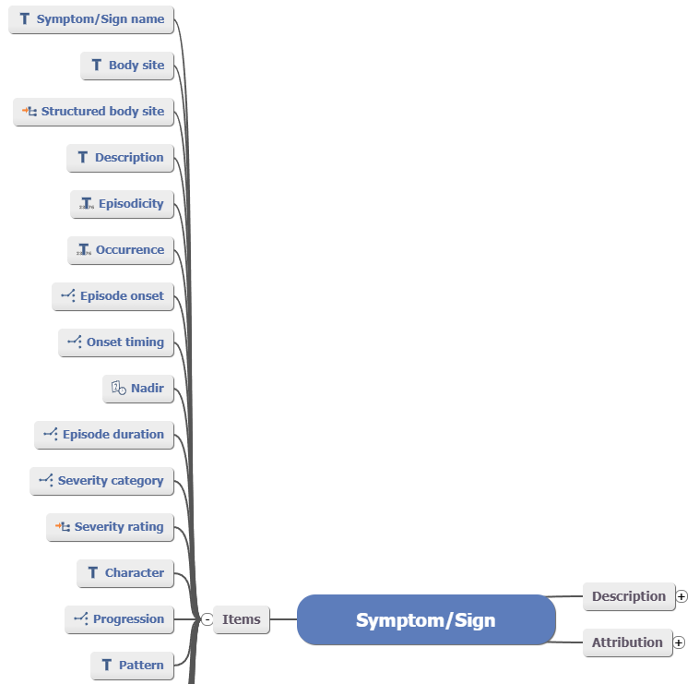


 | SymptoomNaam

 | AnatomischeLocatie

 | SymptoomPeriode.BeginDatumTijd

 | Ontstaanswijze

 | SymptoomErnst

 | SymptoomBeloop

 | Tijdpatroon

 | BeïnvloedendeFactoren

 | SymptoomPeriode.EindDatumTijd

 | Toelichting

 | Niet (goed) mapbaar m.b.t. Symptoom:
 | - NadereSpecificatieSymptoomNaam
 | - SymptoomStatusDatum*
 | - DuurBijOptreden*
 | - Verwijzing naar Aandoening

 | * Het is nog niet duidelijk of deze elementen zijn uit te drukken
 | via het slot Specific details.

 | Open EHR - Archetype Physical examination findings
 | - Een bevinding bij lichamelijk onderzoek die valt binnen de scope van de de zib Symptoom moet men
 | representeren met het archetype Physical examination findings (valt onder Observation).
 | - Het archetype bevat een veld voor een tekstuele beschrijving en een slot 'Examination detail' voor gestructureerde
 | representatie van de bevindingen. Via dit slot is een verwijzing mogelijk naar een cluster dat een specifiek
 | onderdeel van het lichamelijk onderzoek modelleert. Er is een groot aantal van deze clusters.
 | Denk aan: onderzoek long, onderzoek hart, onderzoek oog en zelfs heel gedetailleerd zoals onderzoek pupil.
 | - Physical examination findings is niet bedoeld voor meetobservaties, zoals bloeddruk, lengte en gewicht.
 | Voor dit soort gegevens zijn er specifieke obervation archetypes.
 | - In het kader van de zib Symptoom beschrijven we uiteraard geen lichamelijk onderzoek, maar kunnen wel bevindingen
 | bij het lichamelijk onderzoek, die gelden als een symptoom, worden vastgelegd via de SymptoomNaam.
 | Bij een bevinding die via lichamelijk onderzoek wordt gevonden zijn maar een beperkt aantal elementen van de
 | zib Symptoom van toepassing: SymptoomNaam, NadereSpecificatieSymptoomNaam, AnatomischeLocatie en
 | SymptoomStatusDatum (datum waarop de bevinding is gedaan).

 |  | Symptoom
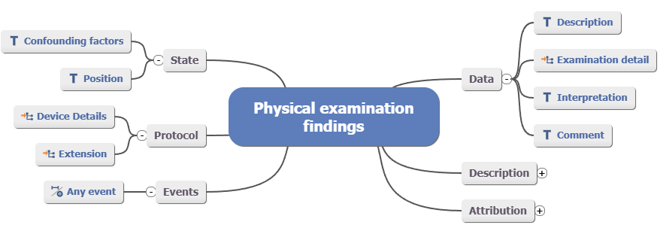
 |  | Zie 1)

 |  | SymptoomNaam, zie 2)

 |  | Toelichting

 | 1) Description | Niet (goed) mapbaar m.b.t. Symptoom:
 | - Dit element representeert een verslag van het gehele lichamelijk onderzoek. Dit | - NadereSpecificatieSymptoomNaam
 | gebruiken we in het kader van de zib Symptoom niet. | - SymptoomStatusDatum
 |  | - Verwijzing naar Aandoening
 | 2) Interpretation
 | - Dit element biedt de mogelijkheid om ≥ 1 gecodeerde bevindingen te representeren.

